Hoja1
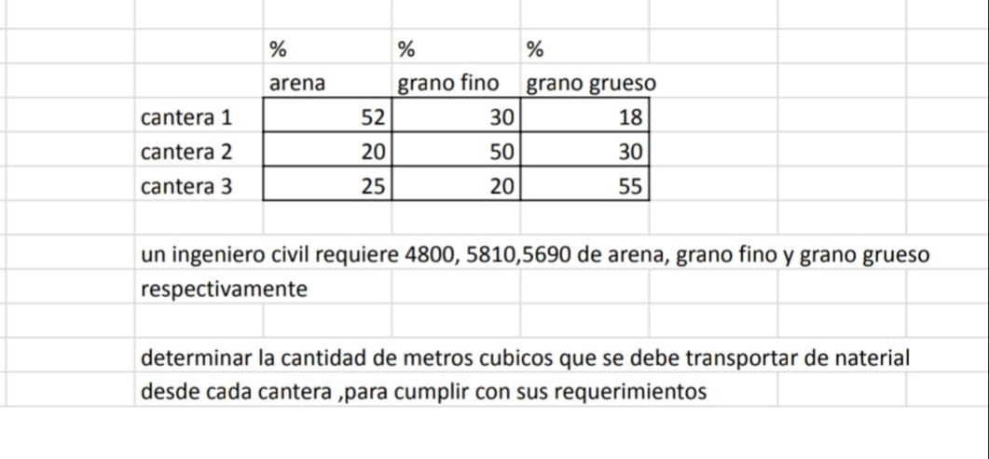

 |  | A
 |  | C1 | C2 | C3 | B |  | MATRIZ M |  |  |  | C
 | ARENA | 52 | 20 | 25 | 4800 |  | x1 | 0 | -0.38461538462 | -0.48076923077 | 92.307692308
 | FINO | 30 | 50 | 20 | 5810 |  | x2 | -0.6 | 0 | -0.4 | 116.2
 | GRUESO | 18 | 30 | 55 | 5690 |  | x3 | -0.32727272727 | -0.54545454545 | 0 | 103.45454545

 |  |  |  |  |  |  | ALFA 1 | 0.86538461538
 |  |  |  |  |  |  | ALFA 2 | 1
 |  |  |  |  |  |  | ALFA 3 | 0.87272727273

 | 0 | 1 | 2 | 3 | 4 | 5 | 6 | 7 | 8 | 9 | 10
x1 | 0 | 92.307692308 | 49.651425498 | 41.769273653 | 40.378301433 | 40.150686585 | 40.118533626 | 40.115558849 | 40.11584221 | 40.116119204 | 40.116229294
x2 | 0 | 60.815384615 | 70.380053792 | 71.612088701 | 71.683634317 | 71.653722269 | 71.636690927 | 71.63055075 | 71.628651633 | 71.628108178 | 71.627959813
x3 | 0 | 40.072727273 | 48.815867769 | 50.723462059 | 51.139664449 | 51.230472243 | 51.250284853 | 51.254607604 | 51.25555075 | 51.255756527 | 51.255801424

 | ERROR | 92.307692308 | -42.65626681 | -7.8821518449 | -1.3909722197 | -0.22761484768 | -0.032152959718 | -0.0029747769972 | 0.00028336102625 | 0.00027699421163 | 0.00011008971327
 |  | 60.815384615 | 9.564669177 | 1.2320349086 | 0.071545615794 | -0.029912047609 | -0.017031341889 | -0.006140177668 | -0.0018991170957 | -0.00054345481351 | -0.00014836472684
 |  | 40.072727273 | 8.7431404959 | 1.90759429 | 0.41620239055 | 0.090807794301 | 0.019812609666 | 0.0043227511998 | 0.00094314571632 | 0.0002057772472 | 4.4896853936E-05

 |  | 92.307692308 | 9.564669177 | 1.90759429 | 0.41620239055 | 0.090807794301 | 0.019812609666 | 0.0043227511998 | 0.00094314571632 | 0.00027699421163 | 0.00011008971327

